fixed Bugs
STT | Ngày test | Chức năng test | Error | Log
1 |  | 23 | Hinh 1 | Fixed
2 |  | 33 | Hinh 2 | Fixed
3 |  | 43 | Hinh 3 | Fixed
4 |  | 72 | Hinh 4 | Fixed
5 |  | 67 | Hinh 5 | Fixed
6 |  | 58 | Hinh 6 | Fixed
7 |  | 42 | Hinh 7 | Fixed
8 |  |  | Hinh 8 | Fixed
9 |  |  | Hinh 9 | Fixed
10
11
12
13
14
15
16

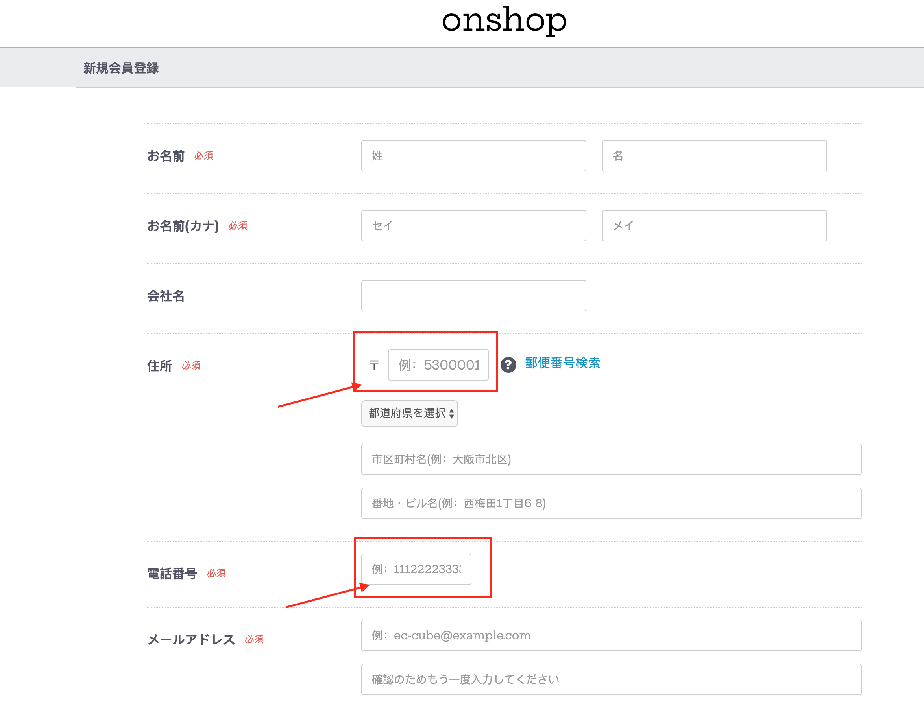
 | Hinh 1

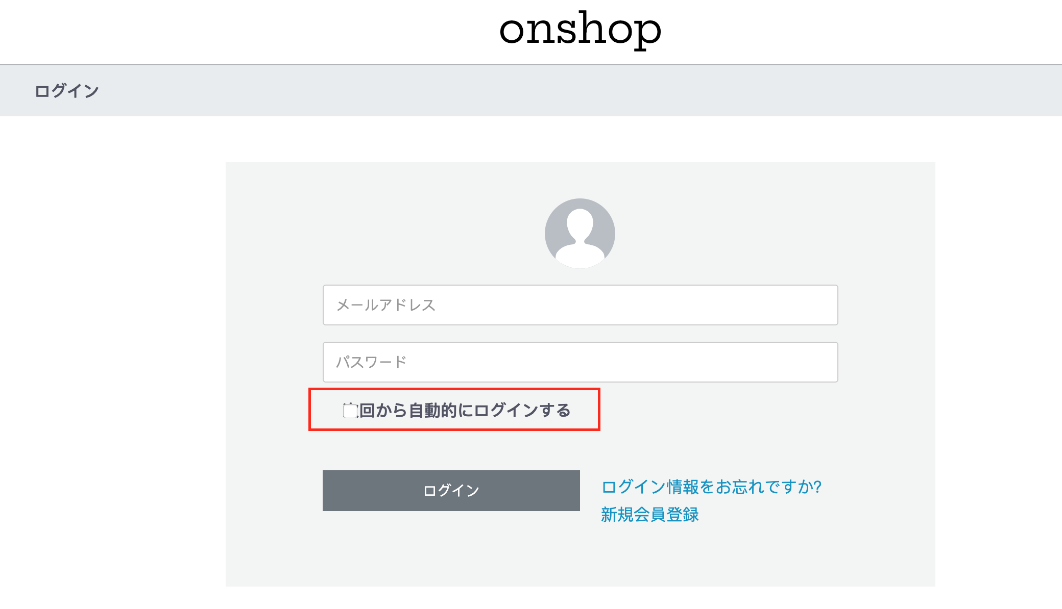
 | Hinh 2

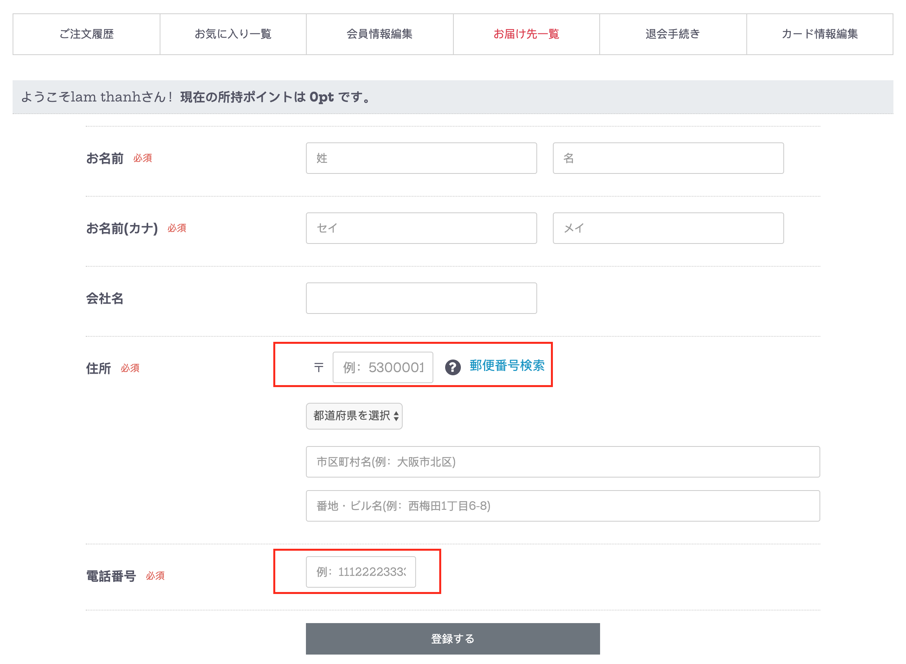
 | Hinh 3
 | http://ec-4.onshop.vn/mypage/delivery/new

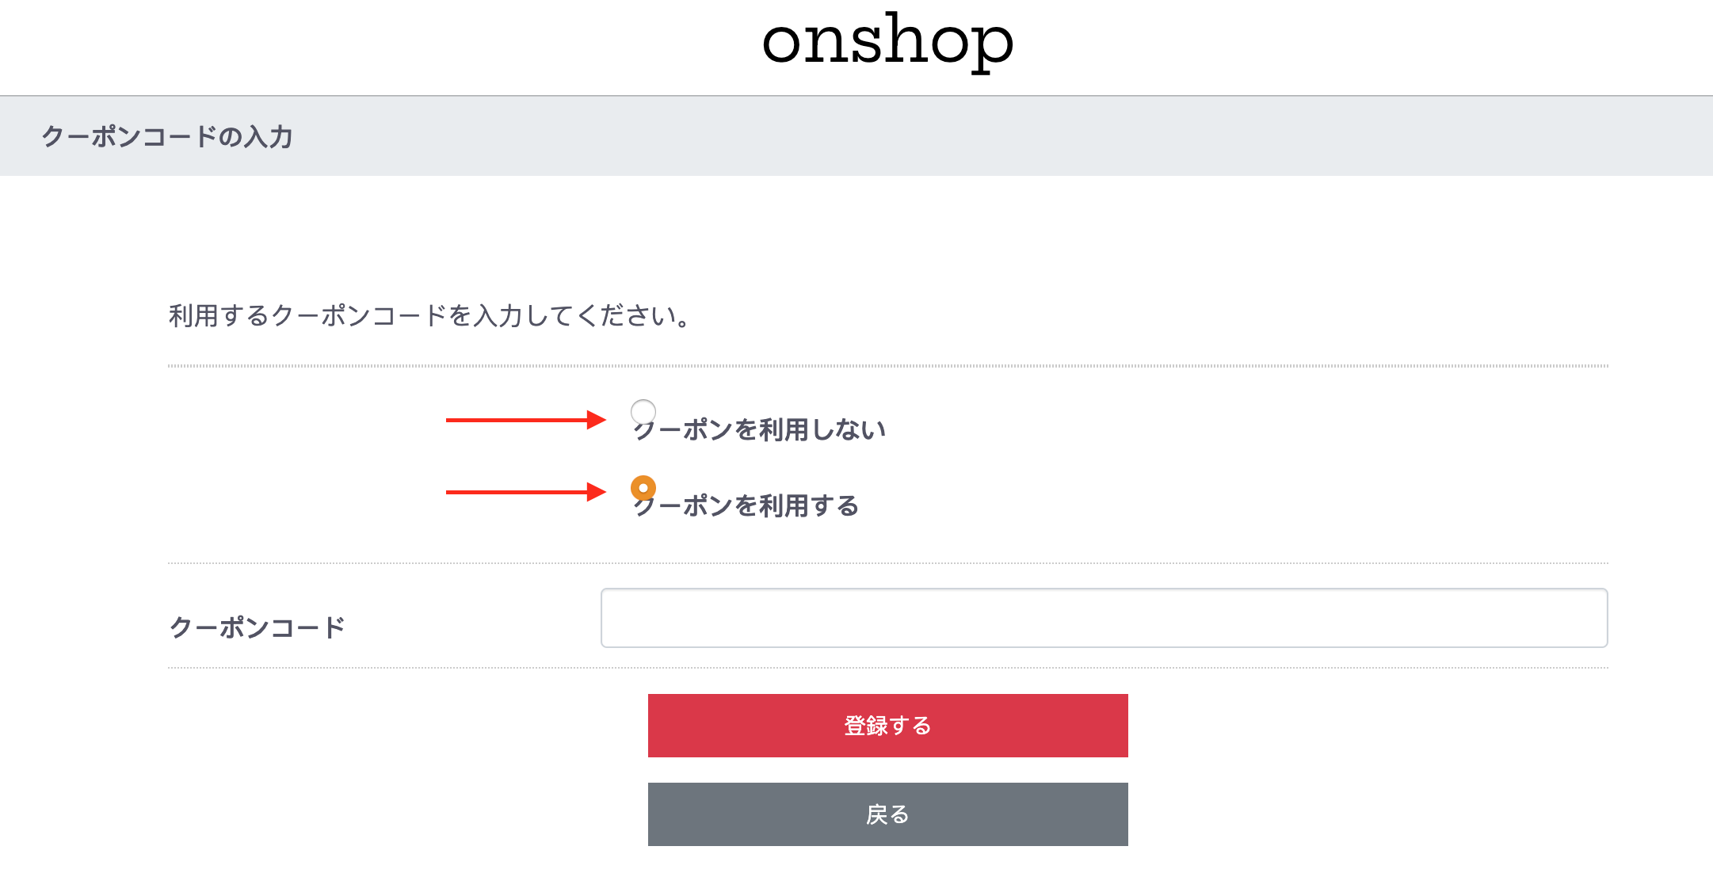
 | Hinh 4
 | http://ec-4.onshop.vn/plugin/coupon/shopping/shopping_coupon

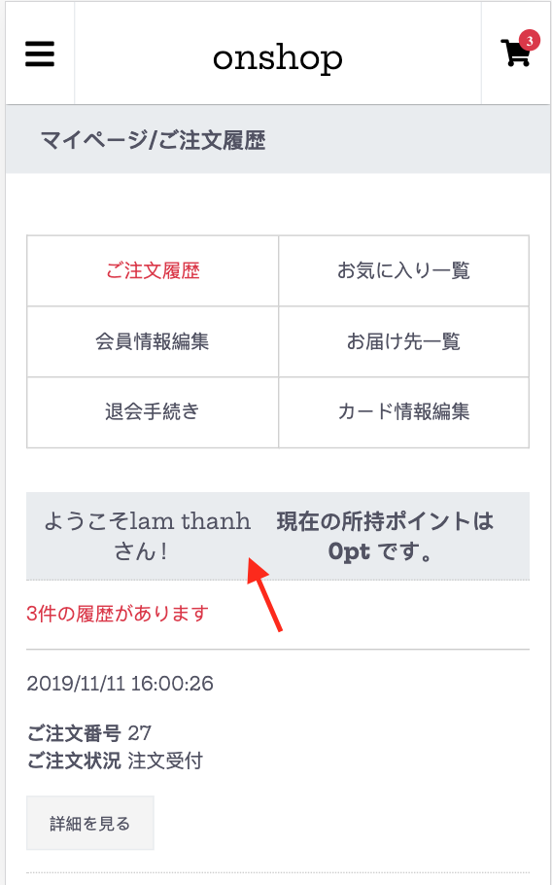
 | Hinh 5

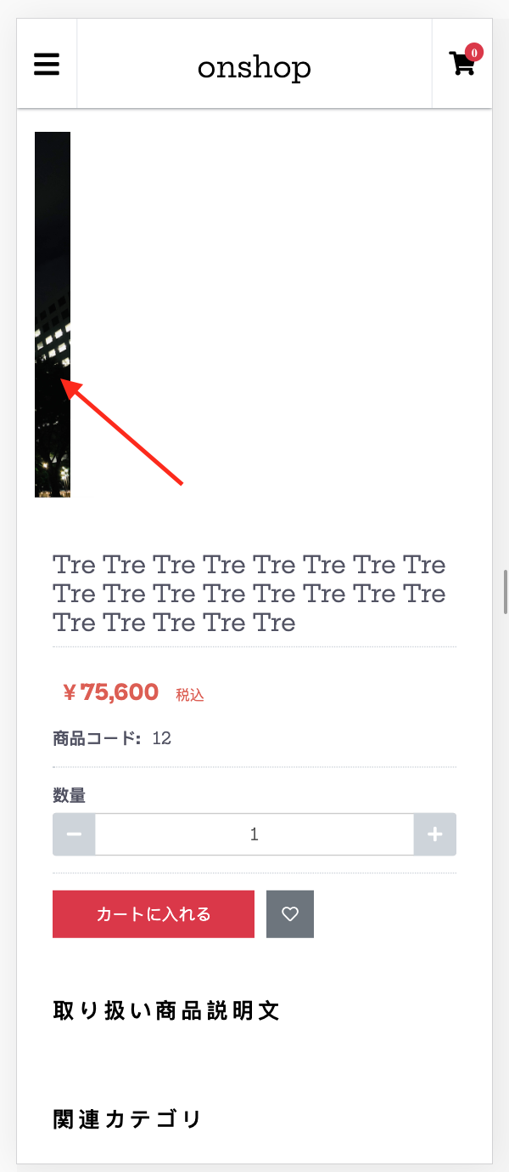
 | Hinh 6
 | http://ec-4.onshop.vn/products/detail/5

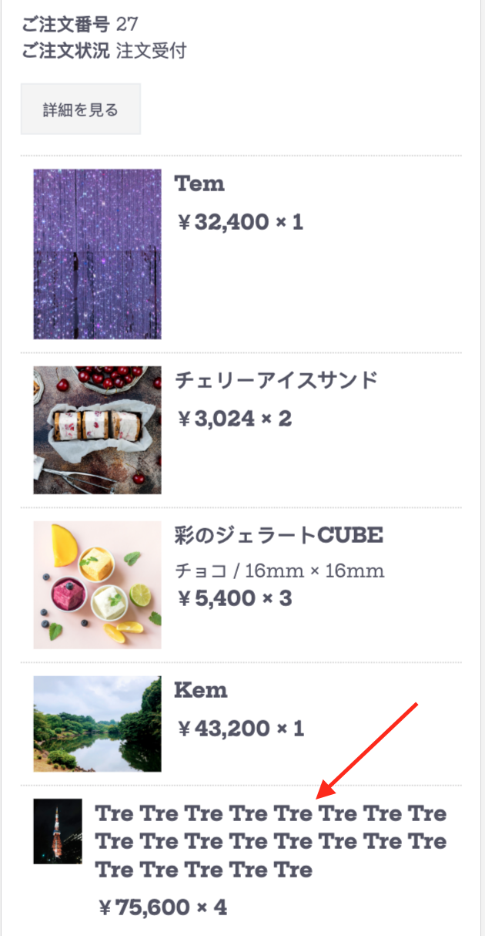
 | Hinh 7

 | Hinh 8 | Không thấy hình product
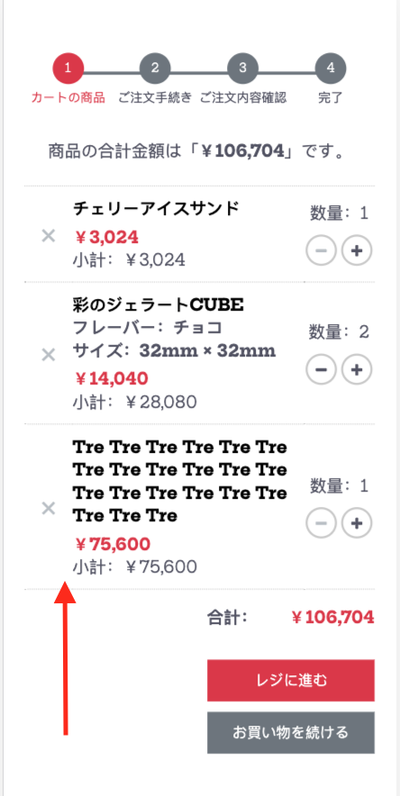

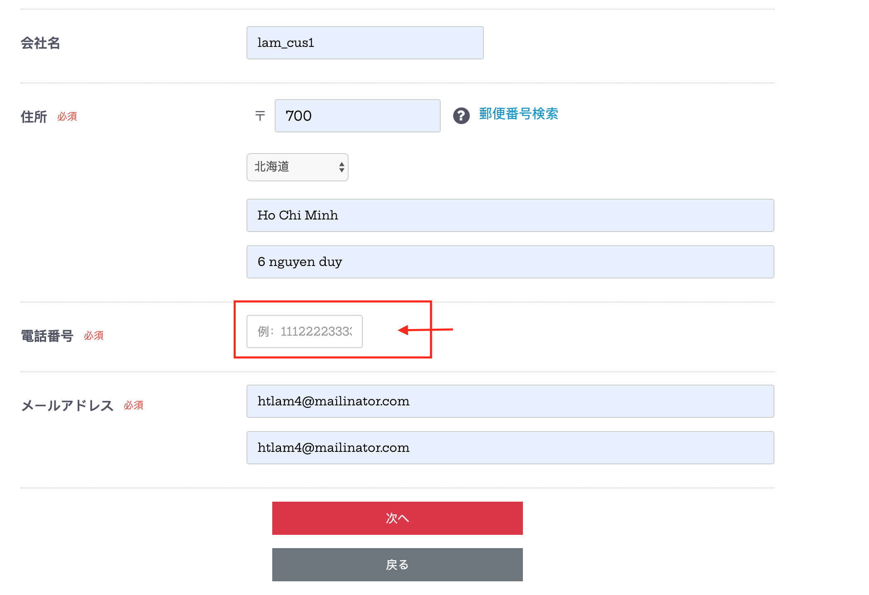
 | Hinh 9
 | http://ec-402.goodemon.com/shopping/nonmember

